発注書
第１２回秩父市フットベースボール交流戦お弁当注文書 （フットモット杯）
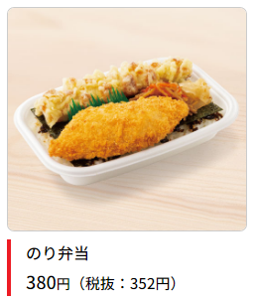
①
②
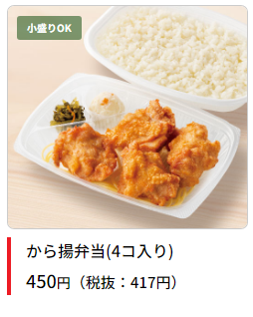

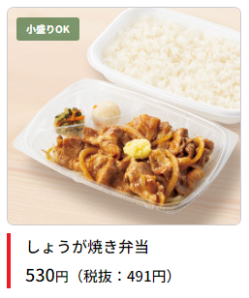
③
④
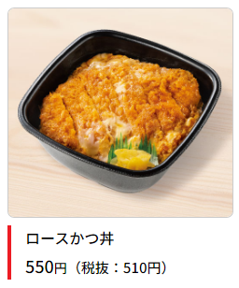

チーム名

下記の通り、発注いたします。 |  | 担当者：
 |  | TEL ：

合計金額 | 0円

番号 | 商品名 | 数量 | 単価 | 金額（税込み）
① | のり弁当 |  | 380 | 0
② | から揚げ弁当 （小盛り） |  | 430 | 0
 | から揚げ弁当 |  | 450 | 0
③ | しょうが焼き弁当 （小盛り） |  | 510 | 0
 | しょうが焼き弁当 |  | 530 | 0
④ | ロースかつ丼 |  | 550 | 0
 | ※ごはん小盛りは２０円引き | 合計金額 |  | 0

《注文先》 | rshimada@ab.auone-net.jp
 |  | ※ご注文は５月２７日までにお願いします
 | 嶌田 英明（しまだひであき） | その後の変更（最終）は５月３１日までとさせて頂きます

